Додаток 2
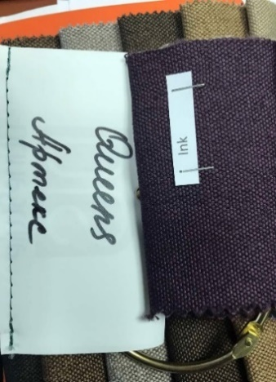
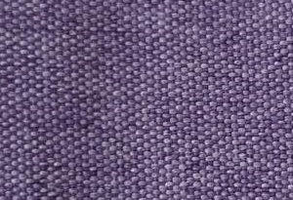
Додаток 2. Технічні характеристики та візуалізація м'яких меблів

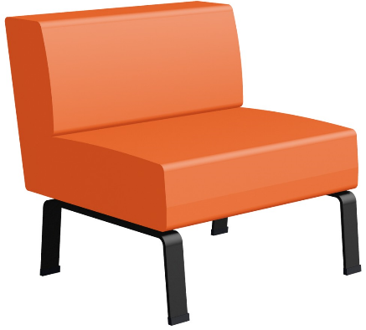
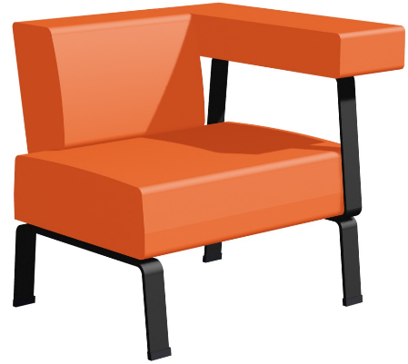
Ескіз №1 |  |  |  |  |  |  | Ескіз №2
Стілець типу Аксіома |  |  | Матеріал покриття |  |  | Розміри, мм | Секція типу Аксіома ліва/права | Матеріал покриття |  | Розміри, мм
 |  |  | Тип тканини - меблева Queens (Квінс) мікро рогожка |  |  | 750х760х770 |  | Тип тканини - меблева Queens (Квінс) мікро рогожка |  | 880х780х770
 |  |  | щільність 350 г/м.кв. |  |  |  |  | щільність 350 г/м.кв.
 |  |  | Тест мартіндейла: 30 000 циклів |  |  |  |  | Тест мартіндейла: 30 000 циклів
 |  |  | Сировинний склад 100 % PES |  |  |  |  | Сировинний склад 100 % PES
 |  |  | Наповнювач - пінополіуретан |  |  |  |  | Наповнювач - пінополіуретан
 |  |  | колір Sienna |  |  |  |  | колір Sienna


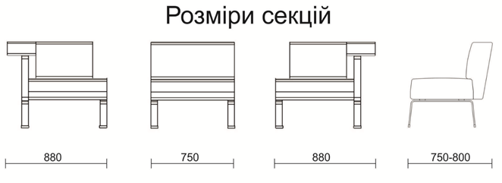
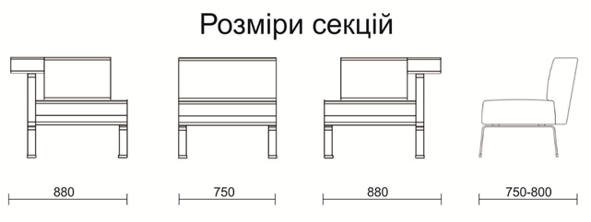

Ескіз №3 |  |  |  |  |  |  | Ескіз №4
Пуф круглий |  | Матеріал покриття |  |  |  | Розміри, мм | Опора (комплект з 2 опор з кріпленнями) |  | Матеріал – метал (фарбований алюміній) | Розміри, мм
З'ємний тканинний чохол |  | Тип тканини - меблева Queens (Квінс) мікро рогожка |  |  |  | Діаметр 500 мм |  |  | Колір – чорний RAL9017 | 60x600x248
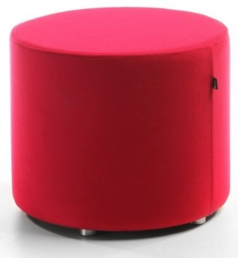
 |  | щільність 350 г/м.кв. |  |  |  | Висота 450мм
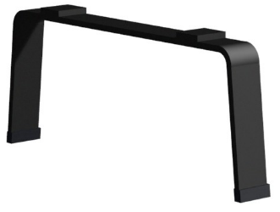
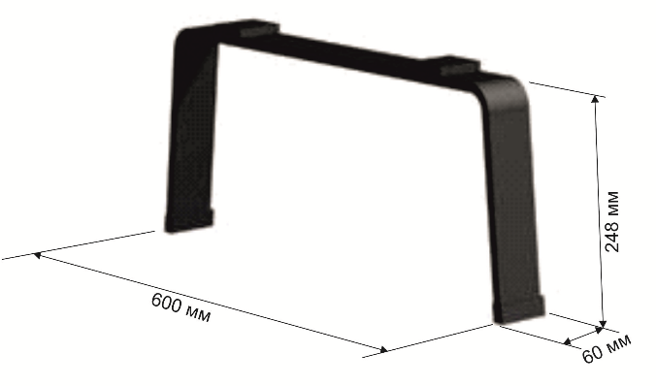
 |  | Тест мартіндейла: 30 000 циклів
 |  | Сировинний склад 100 % PES
 |  | Наповнювач - пінополіуретан
 |  | Основа – жорсткий каркас
 |  | Форма – циліндрична

 | колір Sienna |  |  | колір Grape | колір Ink

